Sheet1
游戏类型 | 例：横版ACT+roguelike
题材 | 例：二次元末日科幻
2D/3D | 例：2D
核心平台 | 例：Android&IOS+PC（steam）
游戏简介 | 例： - 不同装备和强化等级 会让角色外型随之改变 - 跳跃后追加更多操作连击劲爽 打击感更强 - 4种转职演绎最自由的游戏路线 赶快觉醒吧 - 体验前所未有的4大地区40余个新副本等你征服 - 总计8类道具6阶品质 史诗神器属性逆天 - 8大类型任务 百玩不厌挑战不断 - 37类怪物派生出的400种敌人 - 超炫的觉醒技能打出最华丽的秒杀 - 神秘的迷宫暗藏于副本中 成功闯关赢取稀有道具 - 深邃的死亡之塔与迷妄之塔 成就百战不殆的传说 - 完成特定任务可开启英雄难度副本 挑战操作极限 - 强化道具可升级装备还可通过合成系统自给自足 - 强大的附魔系统 只有稀有卡牌才能唤醒远古魔法
概念设定 | 例：二次元末日科幻题材横版ACT游戏，以武器打造沙盒化、roguelike式的多变关卡为核心的极致日漫风游戏
预设背景 | 例： 1998年…… 生化恐怖主義瘋狂破壞著這個世界，保護傘公司的病毒洩露，致使“T”病毒開始以極快的速度蔓延。“T”病毒經過多年之後變異，逐漸演變成更可怕的“G”病毒、“C”病毒、“T·G”結合病毒和聖女病毒 …… 這個世界需要拯救，而玩家作為這個世界的一員，能否成為救世主解開這席捲全球的生化危機……
核心循环 | 例：（挖矿-产出矿石）-（矿石-锻造装备）-（装备-提升角色战力）-（战力提升-击败更强敌人）
核心玩法 | 例： ~摇杆+按键的操作形式，更容易上手的精准操控 ~以格斗式战斗为核心，可选择的“自动目标选择”模式，在保留自由度的同时，进一步降低操作难度 ~包含X个剧情关卡，ACG的剧情流程体验，二次元沉浸感强烈 ~类MHW的装备打造系统，玩家可按喜好打造个性装备，以此为养成核心
游戏特色 | 例： 强调战斗，讲究连击，超爽打击感 成功融合ACT和RPG元素，动作与成长完美结合 职业、技能特点鲜明，无数的天赋配点方案自由选择，玩出个性 继承街机游戏和单机游戏精髓，动作格斗完美网络体现
预设生态 （选填） | 例：
预设商业化 （选填） | 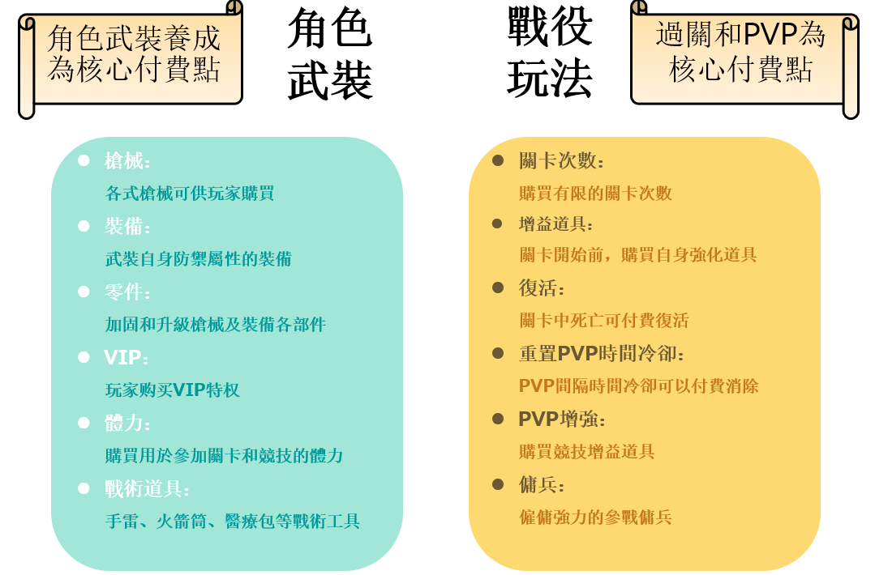 例：

